probFCEval
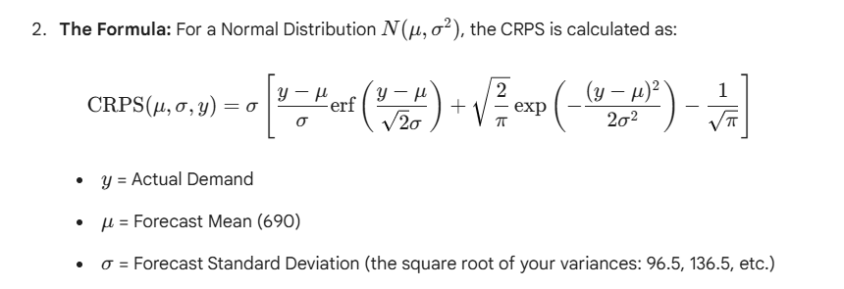
Quantile score |  |  |  |  |  |  |  |  |  |  |  | Continuous Ranked Probability Score
 | Test MAE | 45.0

 | Quantile p | 0.55
 | Quantile score | 53.2 |  |  |  |  |  |  |  |  |  |  | CRPS | 41.949

 | Set | t | Date | Actual | FC.Mean | FC.Var | p Quantile FC | |Error| | Prob | Weight | Weight*|Error| |  | Set | t | Date | Actual | FC.Mean | FC.Var | FC.Stdev | Residual | z | Term inside[] | Stdev*Term
 | Test | 9 | 2003-01-01 | 730 | 690 | 9314 | 702.127 | 27.873 | 0.55 | 1.1 | 30.660 |  | Test | 9 | 2003-01-01 | 730 | 690 | 9314 | 96.509 | 40 | 0.41446882942 | 0.30126257808 | 29.075
 | Test | 10 | 2003-04-01 | 680 | 690 | 18629 | 707.151 | 27.151 | 0.45 | 0.9 | 24.436 |  | Test | 10 | 2003-04-01 | 680 | 690 | 18629 | 136.488 | -10 | -0.073266463427 | 0.23583553186 | 32.189
 | Test | 11 | 2003-07-01 | 660 | 690 | 27943 | 711.006 | 51.006 | 0.45 | 0.9 | 45.905 |  | Test | 11 | 2003-07-01 | 660 | 690 | 27943 | 167.162 | -30 | -0.17946705629 | 0.24650990227 | 41.207
 | Test | 12 | 2003-10-01 | 590 | 690 | 37257 | 714.255 | 124.255 | 0.45 | 0.9 | 111.830 |  | Test | 12 | 2003-10-01 | 590 | 690 | 37257 | 193.021 | -100 | -0.51807908387 | 0.33844118768 | 65.326

